关系图
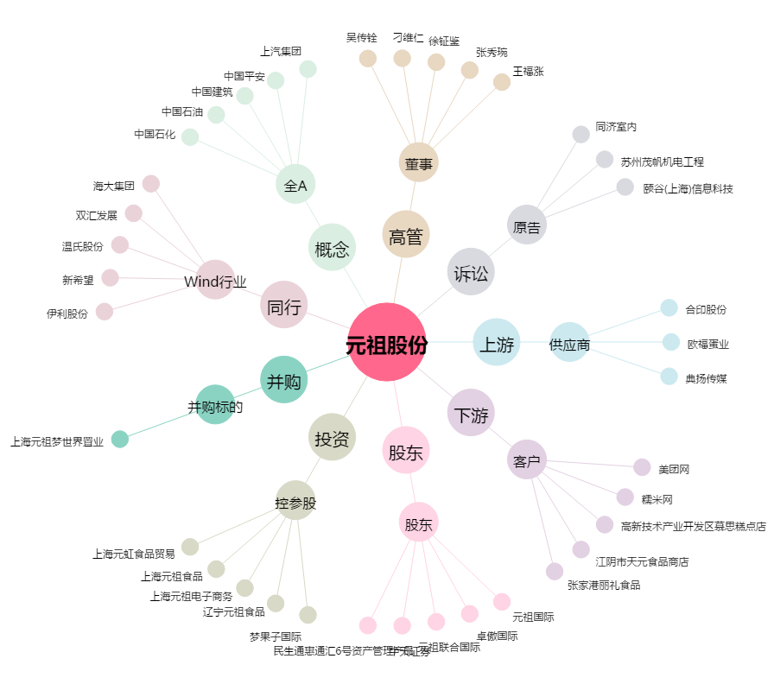
元祖股份[603886.SH] - 关系概览图

